Накладная-№3
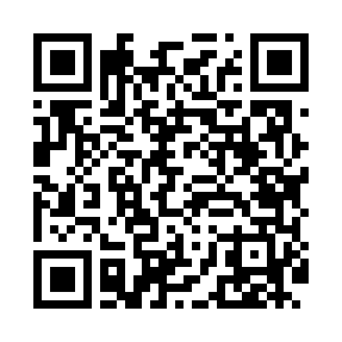
Номер товарно-транспортной накладной: |  |  | Торговый представитель: Amriyev Muhammad
Поставщик: Toshkent falcon fly 2 |  |  | Телефон торгового представителя: +998972880505
Дата отгрузки: 30.11.2025 |  |  | Контрагент: """" Klient
Дата консигнации: |  |  | Адрес:
Доставщик: |  |  | Телефон:
Телефон доставщика:
Время заказа: 30.11.2025 16:28:39
№ | Штрих-код | Название товаров (работ,услуг) | Количество | Количество в кейсе | Цена | Сумма
 |  |  | 41 |  |  | 60.8
1 | 6915646559390 | Пластмасса ликоб 5.6" A363 14.2x14.2x5.4cm DB -59-39 | 10 | 10 шт. | 1 | 10
2 | 6915649156084 | Пластиковый салатница DB-59-79 | 10 | 10 шт. | 1.30 | 13
3 | 6985321695668 | Ложка 6 DB-3-120 | 4 | 4 шт. | 1.90 | 7.60
4 | 6984321694664 | Вилка 6 DB-3-119 | 6 | 6 шт. | 2.20 | 13.20
5 | 6937202506013 | Разделочная доска пластмассовая AA41A-M, GB-2 9-1 | 10 | 10 шт. | 1.30 | 13
6 | 6972544863929 | Металлический набор для специй 4 пр солонка п еречница подставка под зубочистки салфетница B6392W DB-15-151 | 1 | 1 шт. | 4 | 4
Итого: 60.8$|->UZS: 760,000.00

